PRUEBAS
 | REGISTRO DE PRUEBAS UNITARIAS

DESARROLLO DE: | Evolutivos solicitudes
ENTORNO: | GREPORTING DESARROLLO
URL: | http://10.152.24.33/greporting/index.html

Caso de Uso | Caso de Prueba | Sistema Operativo | Navegador | Datos de Entrada | Resultados Esperados | Resultados Obtenidos | Incidencia (SI/NO) | Solución | Realizado Por | Fecha Ejecución | Observaciones | Revisado por | Fecha Revisión
Formulario solicitudes - fecha vencimiento | Ingresar al formulario SOLICITUDES, dar click en el boton crear solicitud, al dar click en el boton guardar sin diligenciar el campo FECHA VENCIMIENTO debe indicar que el campo es requerido. | Windows 10 | Chrome, Firefox | Usuario: emgesa Password: Admin*2020 URL: http://10.152.24.33/greporting/index.html | El campo fecha vencimiento debe infromar que es requerido. |  | NO |  | Juan David Naranjo | 2021-09-08 |  | Angie Rincon | 2021-09-08
Listado de solicitudes - fecha vencimiento | Ingresar al formulario SOLICITUDES. | Windows 10 | Chrome, Firefox | Usuario: emgesa Password: Admin*2020 URL: http://10.152.24.33/greporting/index.html | Visualizar la nueva columna fecha vencimiento en el listado de solicitudes. | 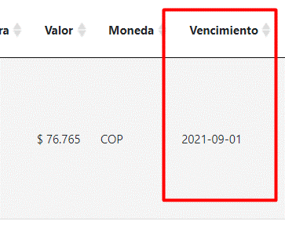 | NO |  | Juan David Naranjo | 2021-09-08 |  | Angie Rincon | 2021-09-08
Listado de solicitudes - fecha inicio gestion | Ingresar al formulario SOLICITUDES. | Windows 10 | Chrome, Firefox | Usuario: emgesa Password: Admin*2020 URL: http://10.152.24.33/greporting/index.html | Visualizar la nueva columna fecha inicio de gestion en el listado de solicitudes. | 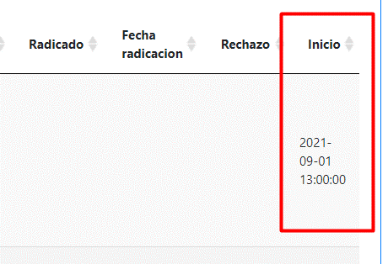 | NO |  | Juan David Naranjo | 2021-09-08 |  | Angie Rincon | 2021-09-08
Formulario solicitudes - valor entero | Ingresar al formulario SOLICITUDES, dar click en el boton crear solicitud, seleccionar el campo moneda COP y despues digitar el campo valor. | Windows 10 | Chrome, Firefox | Usuario: emgesa Password: Admin*2020 URL: http://10.152.24.33/greporting/index.html | Al seleccionar COP en el campo moneda se debe limpiar el campo valor y este solo debe recibir valores enteros, al colocar valor decimales el campo se pone de color rojo. |  | NO |  | Juan David Naranjo | 2021-09-16 |  | Angie Rincón | 2021-09-22
Formulario solicitudes - valor decimal | Ingresar al formulario SOLICITUDES, dar click en el boton crear solicitud, seleccionar el campo moneda USD o EUR y despues digitar el campo valor. | Windows 10 | Chrome, Firefox | Usuario: emgesa Password: Admin*2020 URL: http://10.152.24.33/greporting/index.html | Al seleccionar USD o EUR en el campo moneda se debe limpiar el campo valor y este solo debe recibir valores enteros o decimales (2 decimales), si coloca mas de 2 decimales el campo se pone de color rojo. |  | NO |  | Juan David Naranjo | 2021-09-16 |  | Angie Rincón | 2021-09-22
Formulario proveedores - correo | Ingresar al formulario PROVEEDORES, validar que se encuentre el campo Correo. | Windows 10 | Chrome, Firefox | Usuario: emgesa Password: Admin*2020 URL: http://10.152.24.33/greporting/index.html | El campo correo debe verse en el formulario. |  | NO |  | Juan David Naranjo | 2021-09-16
Formulario proveedores - factura electronica | Ingresar al formulario PROVEEDORES, validar que se encuentre el campo FACTURA ELECTRONICA, las opciones de eleccion son (si o no). | Windows 10 | Chrome, Firefox | Usuario: emgesa Password: Admin*2020 URL: http://10.152.24.33/greporting/index.html | El campo factura electronica debe verse en el formulario. | 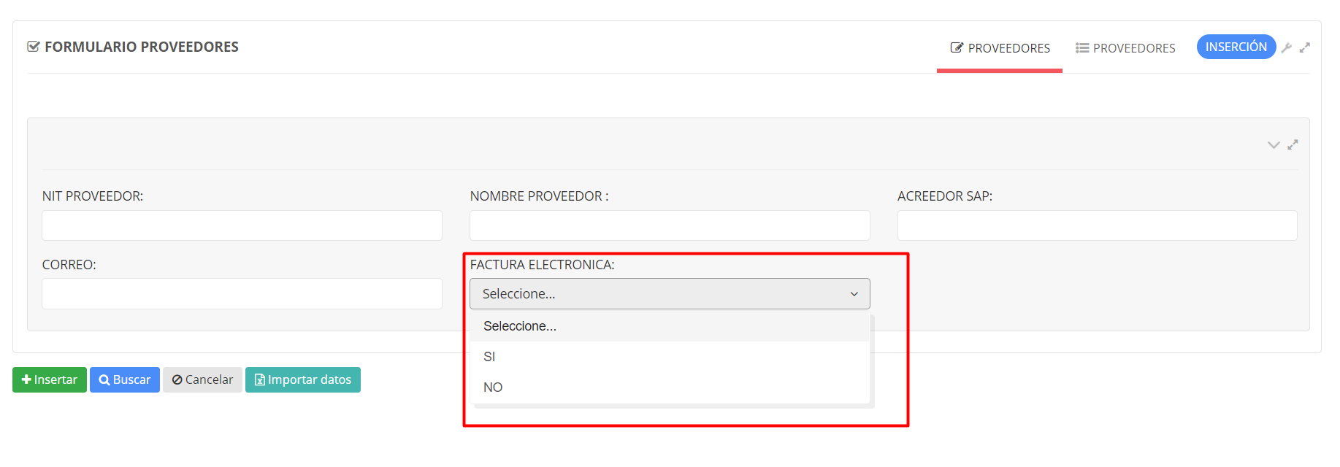 | NO |  | Juan David Naranjo | 2021-09-16 |  | Angie Rincón | 2021-09-23
Listado de proveedores - correo y factura electronica | Ingresar al formulario PROVEEDORES y dar click en el boton proveedores. | Windows 10 | Chrome, Firefox | Usuario: emgesa Password: Admin*2020 URL: http://10.152.24.33/greporting/index.html | Visualizar las nuevas columnas correo y factura electronica en el listado de proveedores. |  | NO |  | Juan David Naranjo | 2021-09-16 |  | Angie Rincón | 2021-09-23
Carga masiva solicitudes - fecha vencimiento | Ingresar al formuario de solicutdes, dar click en el boton crear solicitud masiva, seleccionar archivo de excel formato 97-2003, dar click en el boton cargar. | Windows 10 | Chrome, Firefox | Usuario: emgesa Password: Admin*2020 URL: http://10.152.24.33/greporting/index.html | Si carga el archivo de excel sin la nueva columna, se debe reproducir un errror por que falta columnas. Si carga la columna con un formato diferente al dd-mm-yyyy se debe evidenciar el error en el reporte de errores de carga. | 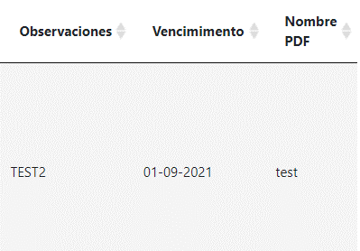 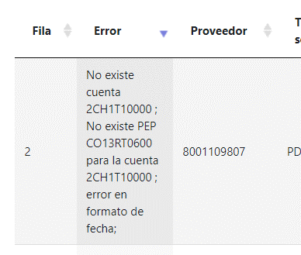 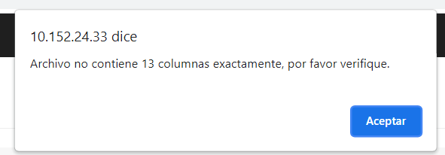 | NO |  | Juan David Naranjo | 2021-09-08 |  | Angie Rincon | 2021-09-08

